様式① 体力測定結果票 表
 | 体力測定結果 |  |  |  | 様式①（表）
 | 氏名：

 | 測 定 日 | 年 月 日 |  | 年 月 日
 | 血 圧
 | 身 長
 | 体 重
 | 測 定 項 目 | 数値 | レベル | 数値 | レベル
握力 【上肢の筋力】 | 握力（Kg） 【筋力】 | 右 |  | 右
 |  | 左 |  | 左
長座位体前屈 【柔軟性】 | 長座位体前屈（ｃｍ） 【柔軟性】
開眼片足立ち 【バランス能力】 | 開眼片脚立ち（秒） 【バランス能力】 | 右 |  | 右
 |  | 左 |  | 左
タイムドアップ＆ゴー 【機能的移動能力】 | タイムド アップ＆ゴー（秒）【機能的移動能力】
 | 前 | 後
握力（Kg） 【筋力】
長座位体前屈（ｃｍ） 【柔軟性】
開眼片脚立ち（秒） 【バランス能力】
タイムド アップ＆ゴー（秒）【機能的移動能力】
握力
（筋力）

タイムド アップ & ゴー
（機能的移動能力）

長座位体前屈
（柔軟性）

開眼片脚立ち
（バランス）

様式② 体力測定結果票 裏
様式②(裏)
体力測定結果の見かた

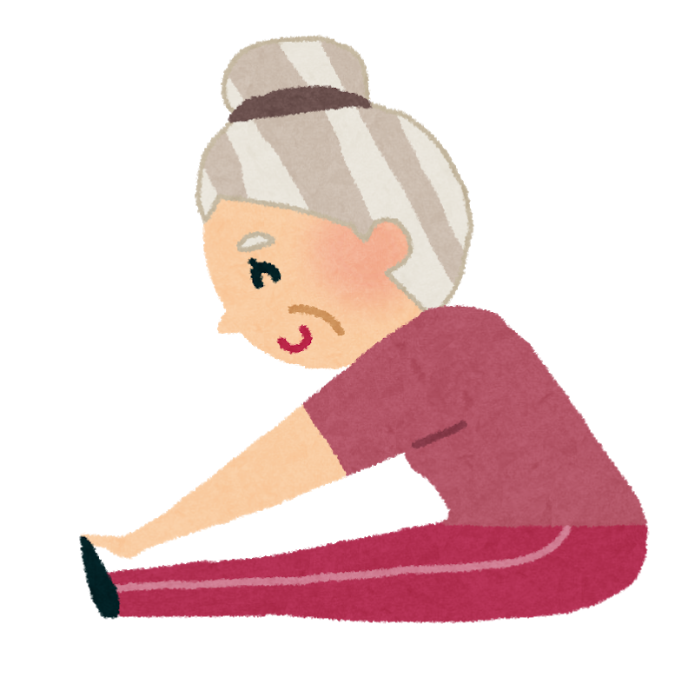 レベル ５：高い、 ４：やや高い、 ３：ふつう、 ２：やや低い、 １：低い 握力 手を握る力をみます。全身の筋力を判定する参考となります。 握力が強い人は、全身の筋力も強いと言われています。 長座位体前屈 体の柔軟性をみます。 腰痛や姿勢が悪くなるのもこの柔軟性の低下が原因の一つと言われています。 下肢の柔軟性が低下すると、転倒や骨折につながりやすいと言われています。 開眼片足立ち バランス機能と下肢筋力をみます。 15秒以下では、転倒の危険が高まっていると言われています。 タイムドアップ＆ゴー バランスや下肢の筋力、歩行能力、体全体の協調性等をみます。 14秒以上かかると転倒の危険があり、30秒以上かかると日常生活に介助が必要 になると言われています。

性 別 | レベル | 握 力 （Kg） |  |  | 長座位体前屈 （cm） |  |  | 開眼片足立ち （秒） |  |  | タイムドアップ&ゴー （秒）
男 性 | 1 | 0 | ～ | 24.9 | 0 | ～ | 20.9 | 0 | ～ | 4 | 7.2 | ～
 | 2 | 25.0 | ～ | 28.9 | 21.0 | ～ | 30.9 | 5 | ～ | 12 | 6.1 | ～ | 7.1
 | 3 | 29.0 | ～ | 32.9 | 31.0 | ～ | 40.9 | 13 | ～ | 29 | 5.5 | ～ | 6.0
 | 4 | 33.0 | ～ | 36.9 | 41.0 | ～ | 50.9 | 30 | ～ | 59 | 5.0 | ～ | 5.4
 | 5 | 37.0 | ～ |  | 51.0 | ～ |  | 60 | ～ |  | 0 | ～ | 4.9
女 性 | 1 | 0 | ～ | 14.9 | 0 | ～ | 23.9 | 0 | ～ | 3 | 8.9 | ～
 | 2 | 15.0 | ～ | 17.9 | 24.0 | ～ | 34.9 | 4 | ～ | 9 | 7.5 | ～ | 8.8
 | 3 | 18.0 | ～ | 20.9 | 35.0 | ～ | 42.9 | 10 | ～ | 22 | 6.5 | ～ | 7.4
 | 4 | 21.0 | ～ | 23.9 | 43.0 | ～ | 50.9 | 23 | ～ | 59 | 5.8 | ～ | 6.4
 | 5 | 24.0 | ～ |  | 51.0 | ～ |  | 60 | ～ |  | 0 | ～ | 5.7

様式⑥ 業務内容報告書
 | ■令和８年度 長浜市通いの場でのフレイル予防（筋力低下予防）事業報告書 |  |  |  |  |  |  |  |  |  | 様式⑥
・「参加者の事業評価結果とその分析」については、この用紙の下記の項目について報告をお願いします。
・体力測定・個人情報については、別紙「体力測定・基本情報報告様式」の項目について報告をお願いします。
・その他の仕様書に記載のある事業報告内容については任意様式で報告をお願いします。

＊項目14、15、18、19以外の「問」は後期高齢者質問票を示しています。
＊項目4から項目16の集計する人の条件
・体力測定をされた人

 | １．実施団体と参加者人数
 |  |  |  | 1回目参加者 |  |  |  | 2回目参加者
 | 実施団体名 | 圏域 | 性別 | 64歳以下 | 65～74歳 | 75～84歳 | 85歳以上 | 64歳以下 | 65～74歳 | 75～84歳 | 85歳以上
1 |  |  | 男：
 |  |  | 女：
2 |  |  | 男：
 |  |  | 女：
3 |  |  | 男：
 |  |  | 女：
4 |  |  | 男：
 |  |  | 女：
5 |  |  | 男：
 |  |  | 女：
6 |  |  | 男：
 |  |  | 女：
7 |  |  | 男：
 |  |  | 女：
8 |  |  | 男：
 |  |  | 女：
9 |  |  | 男：
 |  |  | 女：
10 |  |  | 男：
 |  |  | 女：
合計 |  |  | 男： | 0 | 0 | 0 | 0 | 0 | 0 | 0 | 0
 |  |  | 女： | 0 | 0 | 0 | 0 | 0 | 0 | 0 | 0

 | ２．前後の体力測定ができた人数
 |  | ６４歳以下 | ６５～７４ | ７５～８４ | 85歳以上
 | 男性
 | 女性

 | 3．自主トレ実施頻度と体力測定(平均値）との関係
 |  | 人数 | 握力(右） | 握力（左） | 片足立ち（右） | 片足立ち(左） | TUG | 長坐位
 | 毎日
 | 週１回以上
 | 月１回以上
 | 全くしていない

 | 4．健康状態と体力測定(平均値）との関係
 |  | 人数 | 握力(右） | 握力（左） | 片足立ち（右） | 片足立ち(左） | TUG | 長坐位
問１ | 「よい」または「まあよい」
 | 「ふつう」
 | 「あまりよくない」 または「よくない」

 | 5．心の健康状態と体力測定(平均値）との関係
 |  | 人数 | 握力(右） | 握力（左） | 片足立ち（右） | 片足立ち(左） | TUG | 長坐位
問２ | 「満足」 または「やや満足」
 | 「やや不満」 または 「不満」

 | 6．食習慣と体力測定(平均値）との関係
 |  | 人数 | 握力(右） | 握力（左） | 片足立ち（右） | 片足立ち(左） | TUG | 長坐位
問３ | 「はい」
 | 「いいえ」

 | 7.口腔機能と体力測定(平均値）との関係
 |  | 人数 | 握力(右） | 握力（左） | 片足立ち（右） | 片足立ち(左） | TUG | 長坐位
問４ | 「はい」
 | 「いいえ」

 | 8.口腔機能と体力測定(平均値）との関係
 |  | 人数 | 握力(右） | 握力（左） | 片足立ち（右） | 片足立ち(左） | TUG | 長坐位
問５ | 「はい」
 | 「いいえ」

 | 9.体重変化と体力測定（平均値）の関係
 |  | 人数 | 握力(右） | 握力（左） | 片足立ち（右） | 片足立ち(左） | TUG | 長坐位
問６ | 「はい」
 | 「いいえ」

 | 10.運動・転倒と体力測定(平均値）の関係
 |  | 人数 | 握力(右） | 握力（左） | 片足立ち（右） | 片足立ち(左） | TUG | 長坐位
問７ | 「はい」
 | 「いいえ」

 | 11.運動・転倒と体力測定(平均値）の関係
 |  | 人数 | 握力(右） | 握力（左） | 片足立ち（右） | 片足立ち(左） | TUG | 長坐位
問８ | 「はい」
 | 「いいえ」

 | 12.運動・転倒と体力測定(平均値）の関係
 |  | 人数 | 握力(右） | 握力（左） | 片足立ち（右） | 片足立ち(左） | TUG | 長坐位
問９ | 「はい」
 | 「いいえ」

 | 13.認知機能と体力測定(平均値）の関係
 |  | 人数 | 握力(右） | 握力（左） | 片足立ち（右） | 片足立ち(左） | TUG | 長坐位
問10 | 「はい」
 | 「いいえ」

 | 14.認知機能と体力測定(平均値）の関係
 |  | 人数 | 握力(右） | 握力（左） | 片足立ち（右） | 片足立ち(左） | TUG | 長坐位
問11 | 「はい」
 | 「いいえ」

 | 15.喫煙と体力測定(平均値）の関係
 |  | 人数 | 握力(右） | 握力（左） | 片足立ち（右） | 片足立ち(左） | TUG | 長坐位
問12 | 「吸っている」
 | 「吸っていない」
 | 「やめた」

 | 16.社会参加と体力測定(平均値）の関係
 |  | 人数 | 握力(右） | 握力（左） | 片足立ち（右） | 片足立ち(左） | TUG | 長坐位
問13 | 「はい」
 | 「いいえ」

 | 17.社会参加と体力測定(平均値）の関係
 |  | 人数 | 握力(右） | 握力（左） | 片足立ち（右） | 片足立ち(左） | TUG | 長坐位
問14 | 「はい」
 | 「いいえ」

 | 18.身近に頼れる人の有無と体力測定(平均値）の関係
 |  | 人数 | 握力(右） | 握力（左） | 片足立ち（右） | 片足立ち(左） | TUG | 長坐位
問15 | 「はい」
 | 「いいえ」

 | 19．必要なサービスにつなげた人数 |  |  | →なし
 | 内容 | 医療機関 | 地域包括支援センター | 民生委員 | 市 | その他

 | 20．委託事業を実施して感じた通いの場の課題や事業全体についての所感。

